信用交易
融资融券市场交易数据统计(2025-02-27)

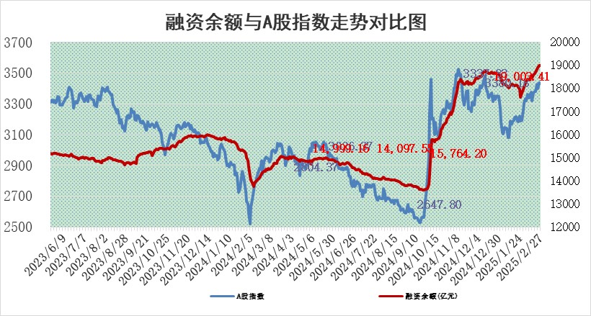
标的证券 | 融资融券余额（亿元） | 融资余额（亿元） | 融券余额（亿元） | 融资买入额（亿元） | 融资融券规模变化（亿元） | 融资余额增幅(‰) | 融券余额增幅(%)
统计数据 | 19,167.05 | 19,003.41 | 116.76 | 2,011.60 | 18.54 | 0.96 | -0.08

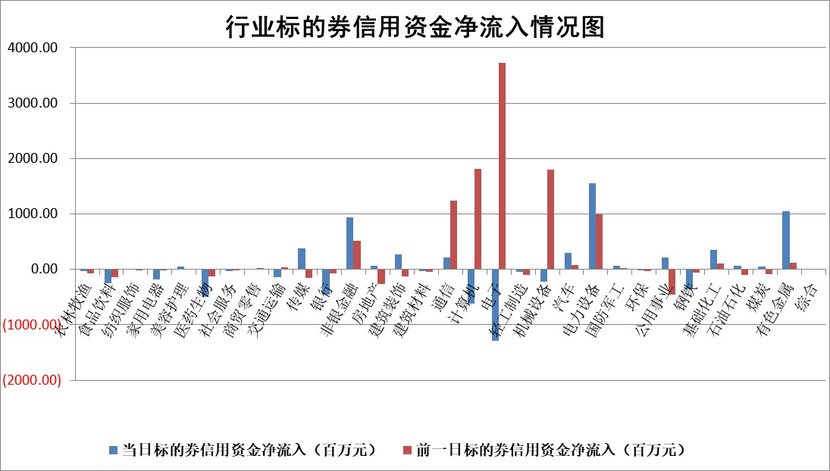

标的基金代码 | 标的基金简称 | 融资余额/市值(%) | 融资余额增幅(%) | 融资买入额/成交金额(%) | （融资余额净增额-融券余额净增额）/市值(‱) | 融券余额降幅(%) | ABS[（融资余额净增额-融券余额净增额）/市值净增额-1](%)
159902 | 华夏中小板ETF | 0.00 | 0.00 | 0.00 | 0.00 | 0.00 | 100.00
159915 | 易方达创业板ETF | 2.25 | 0.35 | 2157630.80 | 0.78 | 0.36 | 102.26
159919 | 嘉实沪深300ETF | 0.66 | 5.40 | 3.28 | 3.41 | 1.26 | 130.92
159920 | 华夏恒生ETF | 28.74 | -0.19 | 20.24 | -5.61 | 0.00 | 25.54
159922 | 嘉实中证500ETF | 0.80 | 48.97 | 36.14 | 26.35 | 1.04 | 130.61
159925 | 南方沪深300ETF | 0.71 | -52.29 | 2.24 | -77.59 | 0.00 | 229.71
159928 | 消费ETF | 2.76 | -4.81 | 7.68 | -13.97 | -1.79 | 113.66
159934 | 易方达黄金ETF | 47.89 | -0.17 | 49.60 | -8.12 | 0.00 | 86.64
159939 | 全指信息技术ETF | 0.62 | -9.34 | 13.29 | -8.33 | -100.60 | 93.48
159940 | 全指金融地产ETF | 0.33 | 5.35 | 0.02 | 1.66 | 0.00 | 88.98
159995 | 半导体芯片ETF | 2.27 | 3.42 | 342.46 | 7.51 | 0.04 | 106.54
159997 | 天弘中证电子ETF | 1.50 | 0.34 | 2.29 | 0.52 | 1.11 | 100.23
159998 | 天弘中证计算机主题ETF | 0.63 | 1.42 | 0.29 | 1.41 | 2.55 | 100.75
510050 | 华夏上证50ETF | 2.27 | 0.10 | 171.34 | 0.15 | -2.96 | 99.81
510180 | 华安上证180ETF | 0.52 | -1.62 | 7.92 | -0.95 | -20.70 | 106.86
510880 | 华泰柏瑞红利ETF | 1.13 | -0.96 | 2.76 | -1.14 | -31.14 | 103.40
510900 | 易方达恒生H股ETF | 32.89 | -0.24 | 1.37 | -8.06 | 0.00 | 97.81
511010 | 5年期国债ETF | 2.47 | 0.17 | 0.10 | 0.43 | 0.00 | 110.37
511380 | 可转债及可交换债券ETF | 1.36 | -21.01 | 11.77 | -36.17 | 0.00 | 425.73
512000 | 全指证券ETF | 6.23 | 2.34 | 30.44 | 14.31 | 0.52 | 87.75
512010 | 沪深300医药卫生ETF | 5.77 | -20.24 | 64.68 | -146.49 | -0.16 | 1212.28
512070 | 沪深300非银ETF | 3.08 | 11.47 | 820.29 | 31.72 | 0.13 | 62.27
512400 | 南方中证申万有色金属ETF | 2.73 | -1.77 | 0.75 | -3.40 | 13.58 | 114.48
512580 | 广发中证环保产业ETF | 0.91 | -7.59 | 0.16 | -7.48 | 0.00 | 80.80
512660 | 国泰中证军工ETF | 2.47 | 10.77 | 21.29 | 25.09 | 12.06 | 149.08
512800 | 华宝中证银行ETF | 6.11 | -3.22 | 1.29 | -22.18 | -9.37 | 5.93
512980 | 广发中证传媒ETF | 1.69 | 8.12 | 766.66 | 13.72 | 5.30 | 111.06
515030 | 华夏中证新能源汽车ETF | 1.66 | 2.99 | 11.51 | 5.00 | 1.66 | 88.05
515050 | 华夏中证5G通信主题ETF | 0.96 | 3.62 | 4.87 | 4.18 | 9.86 | 101.93
515070 | 华夏中证人工智能ETF | 2.58 | -3.78 | 20.37 | -10.14 | 0.00 | 117.23
标的股票比较指标 |  | 融资余额/流通A股市值(%) | 融资余额增幅(%) | 融资买入额/成交金额(%) | （融资余额净增额-融券余额净增额）/流通A股市值(‱) | 融券余额降幅(%) | ABS[（融资余额净增额-融券余额净增额）/流通A股市值净增额-1](%)
前十名标的个股 |  | 鹏都农牧 | 江苏博云 | 恒逸石化 | 浙江众成 | 天和防务 | 中科磁业
 |  | 东旭光电 | 浙江众成 | 皖仪科技 | 利和兴 | 瑞联新材 | 联合化学
 |  | 威创股份 | 德科立 | 三川智慧 | 宝通科技 | 美诺华 | 丰立智能
 |  | 海印股份 | 新乳业 | 通源环境 | 夏厦精密 | 元琛科技 | 常熟汽饰
 |  | 广汇汽车 | 永茂泰 | 悦安新材 | 民生健康 | 气派科技 | 三川智慧
 |  | 首航高科 | 奥泰生物 | 蓝盾光电 | 德科立 | 阿拉丁 | 中新赛克
 |  | 超华科技 | 天润工业 | 宝光股份 | 江苏博云 | 久祺股份 | 亨迪药业
 |  | 联络互动 | 民生健康 | 招商南油 | 三联锻造 | 万胜智能 | 星源材质
 |  | 爱康科技 | 瑞德智能 | 东软集团 | 朗威股份 | 致远新能 | 华康医疗
 |  | 长江健康 | 家联科技 | 凌玮科技 | 标榜股份 | 凯立新材 | 芯导科技
后十名标的个股 |  | 晨鸣纸业 | 致远互联 | 腾景科技 | 致远互联 | 京粮控股 | 鸿日达
 |  | 中航电测 | 杭州柯林 | 沪硅产业 | 众智科技 | 纵横通信 | 国芯科技
 |  | 海通证券 | 深水海纳 | 至纯科技 | 一博科技 | 紫江企业 | 润丰股份
 |  | 普利制药 | 博拓生物 | 东睦股份 | 深水海纳 | 海优新材 | 致远互联
 |  | 世纪华通 | 一博科技 | 亿华通 | 联合化学 | 海正药业 | 正海磁材
 |  | 观典防务 | 吉祥航空 | 武汉控股 | 威马农机 | 威高骨科 | 浙商证券
 |  | 卓朗科技 | 众智科技 | 晨鸣纸业 | 中研股份 | 芯朋微 | 雄韬股份
 |  | 凯撒文化 | 太平鸟 | 中航电测 | 崇德科技 | 柳钢股份 | 诺思格
 |  | 惠程科技 | 华阳集团 | 海通证券 | 神州数码 | 张家港行 | 创力集团
 |  | 盛屯矿业 | 科博达 | 普利制药 | 天和防务 | 海看股份 | 迪安诊断
说明：1.以上普通交易数据和信用交易数据皆以交易日收盘后数据为基准；2.上述标的证券总数据只计算标的证券市场总数据，不包括从标的证券中调出去标的证券数据，所以与交易所公布的总值略有不同； 3.上述行业采用申万一级行业分类；4.以上标的基金和标的个股中比较的6个指标值中：前5个（从左至右）为正向指标，值越大排名越靠前；第6个为逆向指标，值越小，排名越靠前；5.第6个指标中ABS[]表示求绝对值，其主要用于考量信用资金相对净流入对股价相对净变化的贡献程度；6.数据来源：wind，交易所。

 |  |  |  | 证券代码 | 新增融资余额 | 融资买入额 | 融资买入增幅前10
 |  | 1 | 西部建设 | 002302 | 80643953 | 177472374 | 41%
 |  | 2 | 天键股份 | 301383 | 27855096 | 56831811 | 39%
 |  | 3 | 井松智能 | 688251 | 7040854 | 13763946 | 27%
 |  | 4 | 国电电力 | 600795 | 116116226 | 151740647 | 23%
 |  | 5 | 华立科技 | 301011 | 9342856 | 31199107 | 23%
 |  | 6 | 捷邦科技 | 301326 | 9066090 | 22350547 | 22%
 |  | 7 | 海利尔 | 603639 | 19864834 | 35520613 | 20%
 |  | 8 | 华研精机 | 301138 | 7597460 | 13339451 | 16%
 |  | 9 | 鹏辉能源 | 300438 | 83773067 | 304558811 | 16%
 |  | 10 | 建科股份 | 301115 | 7106455 | 29879412 | 15%

